วัดบางน้ำชน
แบบ สขร.1
สรุปผลการดำเนินการจัดซื้อจัดจ้างในรอบเดือน พฤศจิกายน 2565
โรงเรียนวัดบางน้ำชน สำนักงานเขตธนบุรี
วันที่ 1 ธันวาคม 2565

ลำดับที่ | งานที่จัดซื้อหรือจัดจ้าง | วงเงินที่จะซื้อหรือจ้าง | ราคากลาง | วิธีซื้อหรือจ้าง | รายชื่อผู้เสนอราคาและราคาที่เสนอ | ผู้ได้รับการคัดเลือกและราคาที่ตกลงซื้อหรือจ้าง | เหตุผลที่คัดเลือกโดยสรุป | เลขที่และวันที่ของสัญญาหรือข้อตกลงในการซื้อหรือจ้าง
1 | จ้างเหมาประกอบอาหาร (ปรุงสำเร็จ) สำหรับนักเรียนโรงเรียนวัดบางน้ำชน เดือนพฤศจิกายน 2565 | 39,520.00 | 39,520.00 | เฉพาะเจาะจง | บริษัท ณภัทรฟู้ดส์ จำกัด | บริษัท ณภัทรฟู้ดส์ จำกัด | มีคุณสมบัติครบถ้วน | 21-1-66
 |  |  |  |  | (นายวชิรวิทย์ ศิริสิงห์) ผู้อำนวยการสถานศึกษา โรงเรียนวัดบางน้ำชน

วัดราชวรินทร์
สรุปผลการดำเนินการจัดซื้อจัดจ้างในรอบ เดือนพฤศจิกายน 2565
โรงเรียนวัดราชวรินทร์ สำนักงานเขตธนบุรี กรุงเทพมหานคร
รายงาน ณ วันที่ 1 ธันวาคม 2565
ลำดับที่ | งานที่จัดซื้อจัดจ้าง | วงเงินที่จะ | ราคากลาง | วิธีซื้อหรือจ้าง | รายชื่อผู้เสนอราคา | ผู้ได้รับการคัดเลือก | เหตุผลที่คัดเลือกโดยสรุป | เลขที่และวันที่ของสัญญา
 |  | ซื้อหรือจ้าง |  |  | และราคาที่เสนอ | และราคาที่ตกลงซื้อหรือจ้าง |  | หรือข้อตกลงในการจัดซื้อหรือจ้าง
1 | ค่าอาหารเช้าและอาหารกลางวันสำหรับ | 68,400 | 68,400 | เฉพาะเจาะจง | 1. บริษัท ณภัทรฟุ้ดส์ จำกัด | 1. บริษัท ณภัทรฟุ๊ดส์ จำกัด | ราคาต่ำสดุไม่เกินวงเงิน | ใบสั่งจ้างเลขที่ 21-11-66
 | นักเรียนโรงเรียนวัดราชวรินทร์ พฤศจิกายน 2565 |  |  |  |  |  | งบประมาณที่ได้รับ | ลงวันที่ 21 ตุลาคม 2565

ลงชื่อ.........................................................
(นางสาวศลิษา นาคประทุม)
ตำแหน่ง ครู วิทยฐานะ ครูชำนาญการพิเศษ
รักษาการในตำแหน่ง
ผู้อำนวยการโรงเรียนวัดราชวรินทร์

วัดกระจับพินิจ
สรุปผลการดำเนินการจัดซื้อจัดจ้างในรอบเดือน พฤศจิกายน 2565
โรงเรียนวัดกระจับพินิจ สำนักงานเขตธนบุรี
วันที่ 1 ธันวาคม 2565
ลำดับที่ | งานที่จัดซื้อหรือจัดจ้าง | วงเงินที่จะซื้อหรือจ้าง | ราคากลาง | วิธีซื้อหรือจ้าง | รายชื่อผู้เสนอราคาและราคาที่เสนอ | ผู้ได้รับการคัดเลือกและราคาที่ตกลงซื้อหรือจ้าง | เหตุผลที่คัดเลือกโดยสรุป | เลขที่และวันที่ของสัญญาหรือข้อตกลงในการซื้อหรือจ้าง
1 | จ้างเหมาประกอบอาหาร (ปรุงสำเร็จ) สำหรับนักเรียนโรงเรียนวัดกระจับพินิจ เดือนธันวาคม 2565 โดยวิธีเฉพาะเจาะจง | 384,750 | 384,750 | เฉพาะเจาะจง | บริษัท บุญเฮง จำกัด | บริษัท บุญเฮง จำกัด |  | 21-3-66 | 22-11-65
2 | ซื้อครุภัณฑ์ 1 รายการ | 94,400 | 94,400 | เฉพาะเจาะจง | ห้างหุ้นส่วนจำกัดวราสิน อินเตอร์ | ห้างหุ้นส่วนจำกัดวราสิน อินเตอร์ |  | 11-1-66 | 23-11-65

 |  | 479,150 | 479,150
ลงชื่อ.....................................................ผู้รายงาน
(นางสาวศิณิชา อ่อนสมบูรณ์)

กันตทาราราม
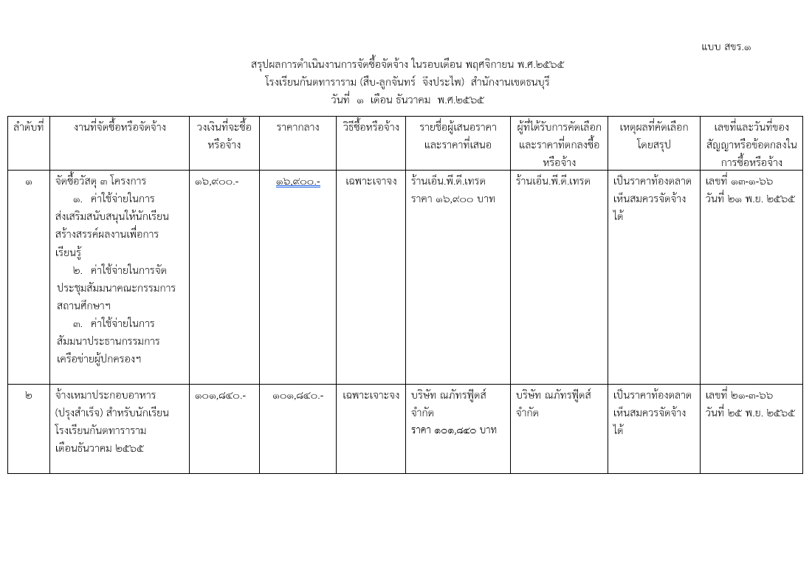

วัดประดิษฐาราม
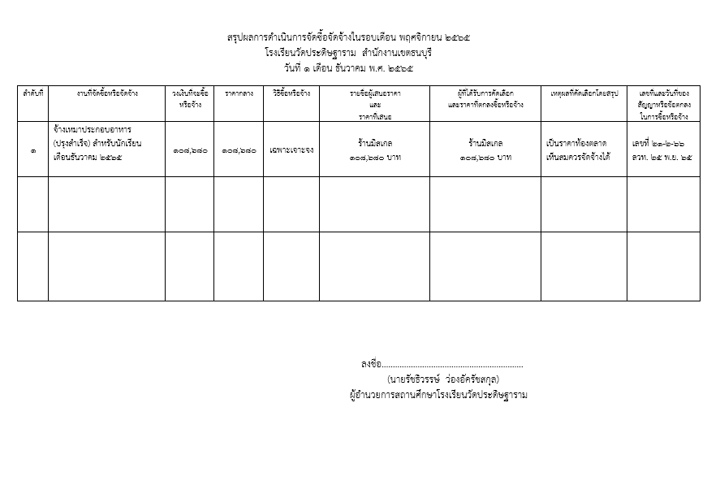

วัดราชคฤห์
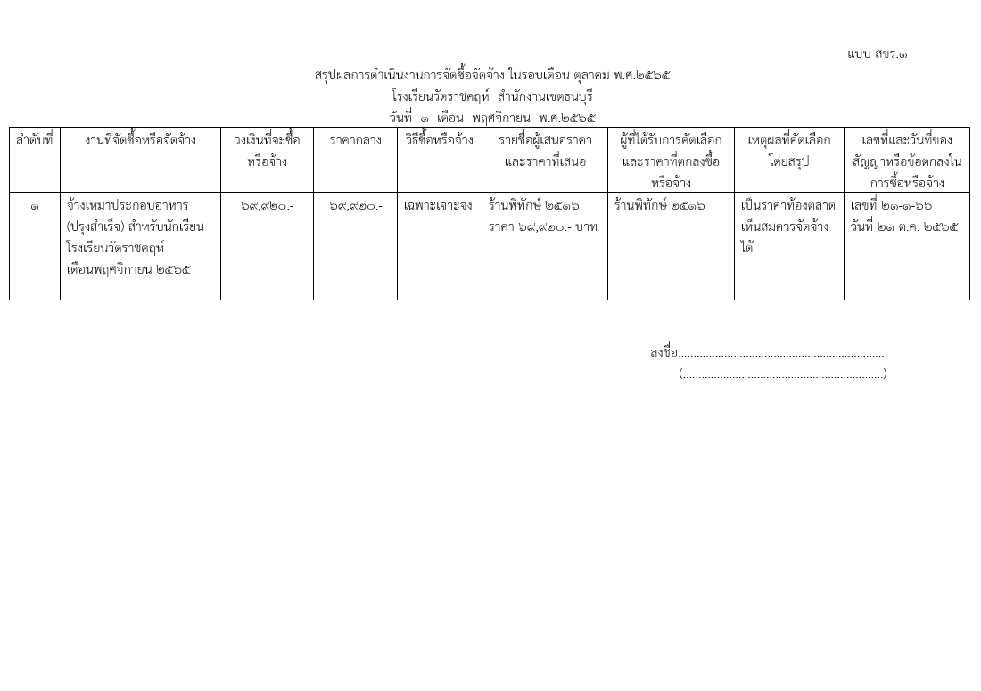

วัดบุคคโล
แบบ สขร.1
สรุปผลการดำเนินการจัดซื้อจัดจ้างในรอบเดือน พฤศจิกายน 2565
โรงเรียนวัดบุคคโล สำนักงานเขตธนบุรี
วันที่ 1 เดือน ธันวาคม พ.ศ. 2565
ลำดับที่ | งานที่จัดซื้อหรือจัดจ้าง | วงเงินที่จะซื้อหรือจ้าง | ราคากลาง | วิธีซื้อหรือจ้าง | รายชื่อผู้เสนอราคาและราคาที่เสนอ | ผู้ได้รับการคัดเลือกและราคาที่ตกลงซื้อหรือจ้าง | เหตุผลที่คัดเลือกโดยสรุป | เลขที่และวันที่ของสัญญาหรือข้อตกลงในการซื้อหรือจ้าง
1 | จ้างเหมาประกอบอาหาร (ปรุงสำเร็จ) สำหรับนักเรียนประจำเดือน พฤศจิกายน 2565 | 88,160.00 | 88,160.00 | เฉพาะเจาะจง | ร้านพิทักษ์ 88,160 บาท | ร้านพิทักษ์ 88,160 บาท | เป็นราคาตามท้องตลาด เห็นสมควรจัดซื้อได้ | เลขที่ 21-1-66 ลวท. 31 ตุลาคม 2565
 | รวม | 88,160.00 | 88,160.00 | - | - | - | - | -

 |  |  |  |  |  | (นางสาวณมรัตน์ ปึงตระกูล)
 |  |  |  |  | ผู้อำนวยการสถานศึกษา โรงเรียนวัดบุคคโล

ฝ่ายปกครอง
แบบ สขร.1
สรุปผลการดำเนินการจัดซื้อจัดจ้างรอบเดือน พฤศจิกายน 2565
ฝ่ายปกครอง สำนักงานเขตธนบุรี
วันที่ 1 เดือน ธันวาคม พ.ศ. 2565
 |  |  |  |  |  |  |  | 1/1
ลำดับที่ | งานที่จัดซื้อหรือจัดจ้าง | วงเงินที่จะซื้อหรือจ้าง | ราคากลาง | วิธีซื้อหรือจ้าง | รายชื่อผู้เสนอราคาและราคาที่เสนอ | ผู้ที่ได้รับการคัดเลือกและราคาที่ตกลงซื้อหรือจ้าง | เหตุผลที่คัดเลือกโดยสรุป | เลขที่และวันที่ของ
 |  |  |  |  |  |  |  | สัญญาหรือข้อตกลง
 |  |  |  |  |  |  |  | ในการซื้อหรือจ้าง

ฝ่ายเทศกิจ
สรุปผลการดำเนินงานการจัดซื้อจัดจ้างในรอบเดือนธันวาคม 2565
ฝ่ายเทศกิจ สำนักงานเขตธนบุรี
วันที่ 3 เดือน มกราคม พ.ศ. 2565
 |  | วงเงินที่จะซื้อ |  |  |  | ผู้ที่ได้รับการคับเลือกและราคา |  | เลขที่และวันที่ของ
ลำดับที่ | งานที่จัดซื้อหรือจัดจ้าง | หรือจ้าง | ราคากลาง | วิธีซื้อหรือจ้าง | รายชื่อผู้เสนอราคาและราคาที่เสนอ | ที่ตกลงซื้อหรือจ้าง | เหตุผลที่คัดเลือกโดยสรุป | สัญญาหรือข้อตกลงใน
 |  |  |  |  |  |  |  | การซื้อหรือจ้าง
 | ไม่มีการจัดซื้อ จัดจ้าง

(นางสาวอุบลรัตน์ หมันสา)
เจ้าพนักงานธุรการชำนาญงาน
ฝ่ายเทศกิจ สำนักงานเขตธนบุรี

ฝ่ายโยธา
แบบ สขร.1
สรุปผลการดำเนินการจัดซื้อจัดจ้างรอบเดือน ธันวาคม
ฝ่ายโยธา สำนักงานเขตธนบุรี
วันที่ 31 เดือน ธันวาคม พ.ศ. 2565
 |  |  |  |  |  |  |  | 1/1
ลำดับที่ | งานที่จัดซื้อหรือจัดจ้าง | วงเงินที่จะซื้อหรือจ้าง | ราคากลาง | วิธีซื้อหรือจ้าง | รายชื่อผู้เสนอราคาและราคาที่เสนอ | ผู้ที่ได้รับการคัดเลือกและราคาที่ตกลงซื้อหรือจ้าง | เหตุผลที่คัดเลือกโดยสรุป | เลขที่และวันที่ของ
 |  |  |  |  |  |  |  | สัญญาหรือข้อตกลง
 |  |  |  |  |  |  |  | ในการซื้อหรือจ้าง
1 | จัดซื้อรถโดยสารขนาด 12 ที่นั่ง | 1,358,000.00 | 1,358,000.00 | เฉพาะเจาะจง | บ.โตโยต้า เอ็มไพร์ส จก. | บ.โตโยต้า เอ็มไพร์ส จก. | เสนอราคาต่ำสุด | สัญญาหรือข้อตกลง
 | (ดีเซล)ปริมาตรกระบอกสูบไม่ต่ำกว่า |  |  |  | 1,357,500.00 | 1,357,500.00 |  | เลขที่ 12-1-66
 | 2,400 ซีซีหรือกำลังเครื่องยนต์สูงสุด ไม่ต่ำกว่า 90 กิโลวัตต์ 1 คัน |  |  |  |  |  |  | ลว.23 ธ.ค.65

แบบ สขร.1

ฝ่ายทะเบียน
สรุปผลการดำเนินการจัดซื้อจัดจ้างในรอบเดือนพฤศจิกายน 2565
ฝ่ายทะเบียน สำนักงานเขตธนบุรี
วันที่.....1..เดือนธันวาคม พ.ศ...2565..
ลำดับที่ | งานที่จัดซื้อหรือจัดจ้าง | วงเงินที่จะซื้อ หรือจ้าง | ราคากลาง | วิธีซื้อหรือจ้าง | รายชื่อผู้เสนอราคา และราคาที่เสนอ | ผู้ได้รับการคัดเลือกและ ราคาที่ตกลงซื้อหรือจ้าง | เหตุผลที่คัดเลือกโดยสรุป | เลขที่และวันที่ของสัญญาหรือข้อตกลงในการซื้อหรือจ้าง

1 | - | - | - | - | - | - | - | -

ลงชื่อ.........................................ผู้สรุปผลฯ
(นางสาวฐิติรัตน์ วงศ์จา)
เจ้าพนักงานธุรการชำนาญงาน
ฝ่ายทะเบียน สำนักงานเขตธนบุรี

ฝ่ายพัฒนาฯ
